Diagramme en étoile
Altruiste
Optimiste
Sceptique
Perfectionniste
Individualiste
Observateur
Entrepreneur
Combattant
Médiateur
Types | %-Valeurs | Propres notes | Nom
Altruiste |  |  | Date | 2021-07-14
Optimiste |  |  | Enneastar®
Sceptique
Perfectionniste
Individualiste
Observateur
Entrepreneur
Combattant
Médiateur

Manuel pour Excel:
1. www.enneastar.ch/fr/test-de-2-minutes
2. www.enneastar.ch/fr/download/diagramme.xlsx
3. Insérez le résultat en %-Valeurs.

Star Rating :
Votre avis nous intéresse ! → www.enneastar.ch/fr/#star-rating

Aide
Aide pour le test de 2 minutes :

(1) Les noms de type ne doivent pas être considérés comme des descriptions.

(2) Le test demande les impulsions auxquelles nous sommes les plus susceptibles de réagir
ainsi que notre comportement dans les équipes.
La combinaison de ces deux niveaux de questions conduit ensuite à un résultat en pourcentages.

(3) Ce ne sont pas tant les pourcentages qui comptent que l'ordre qui en résulte.

(4) Les deux graphiques (évaluations d'échantillon en allemand) montrent un modèle de type similaire
avec des valeurs en pourcentage complètement différentes chacune.
Le graphique de droite montre peut-être une réponse plus prudente aux questions.
Si oui, cela a encore peu d'effet sur le résultat du test.
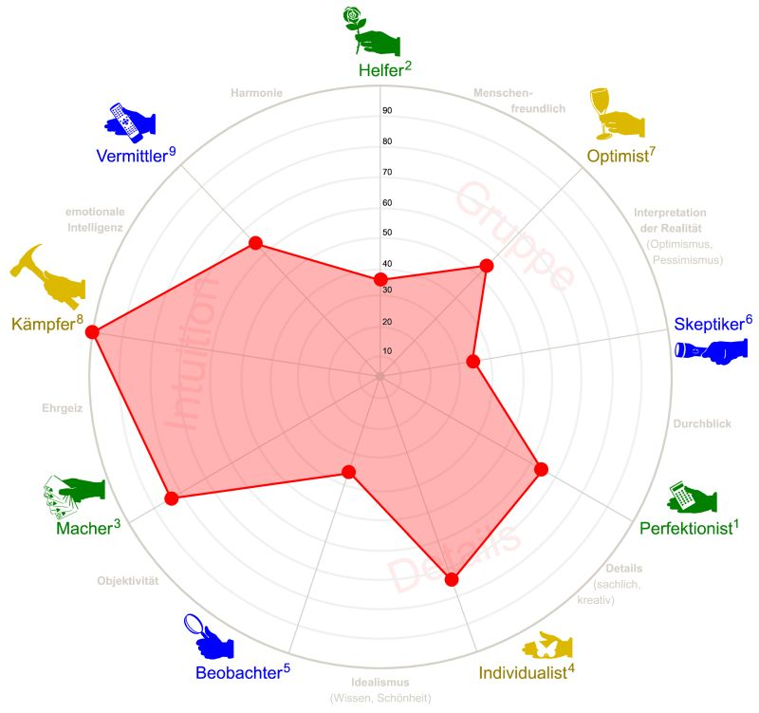
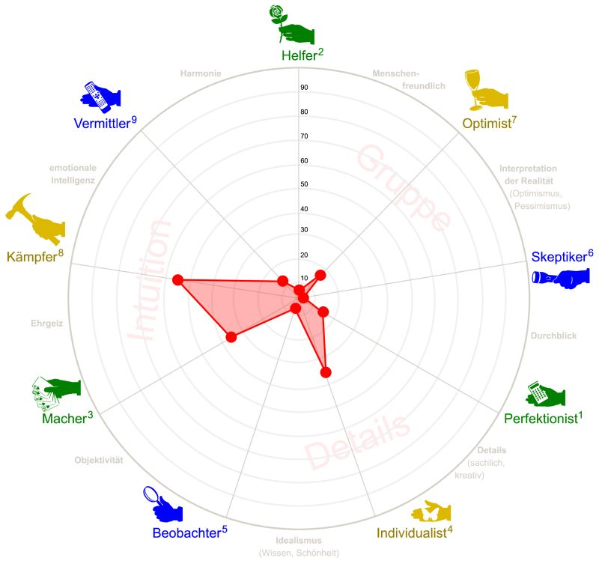

(5) Le type avec le pourcentage le plus élevé est considéré comme le résultat réel du test.
Bien sûr, il est aussi intéressant de considérer les suggestions qui suivent.
Celui qui traduit les pourcentages de tous les types en un diagramme en étoile
(voir graphiques ci-dessus) obtient un aperçu de ses forces et faiblesses.

(6) Le test ne requiert que huit questions.
Certaines questions ont deux aspects complémentaires.
Peut-être que quelqu'un se dira pendant le test :
"Un aspect est vrai, mais l'autre ne l'est pas."
Dans ce cas, il est préférable de s'en tenir à l'intersection (AB)
des deux aspects (voir graphique en allemand).

